ブロックフロー
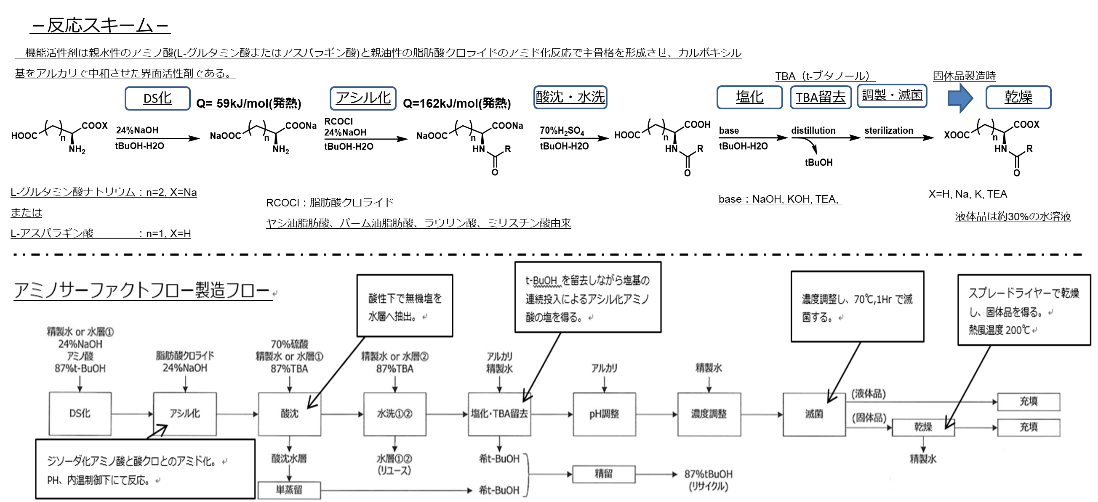

アルカリ投入量が少ない為、濃縮後のｐH確認にてｐHが3σ外れだった。また、必要なアルカリ量が増加した。
最終的には所定のｐHに調整し次工程を進める。

塩化工程にてアルカリ仕込み量の90～85％を投入し規定のｐHにて濃縮を行う(酸性領域にて濃縮すると脂肪酸が増加するため)。
今回は規定のｐHに調整したが、アルカリ仕込み量が3σ外れとなった。

EFS
仕込み実績
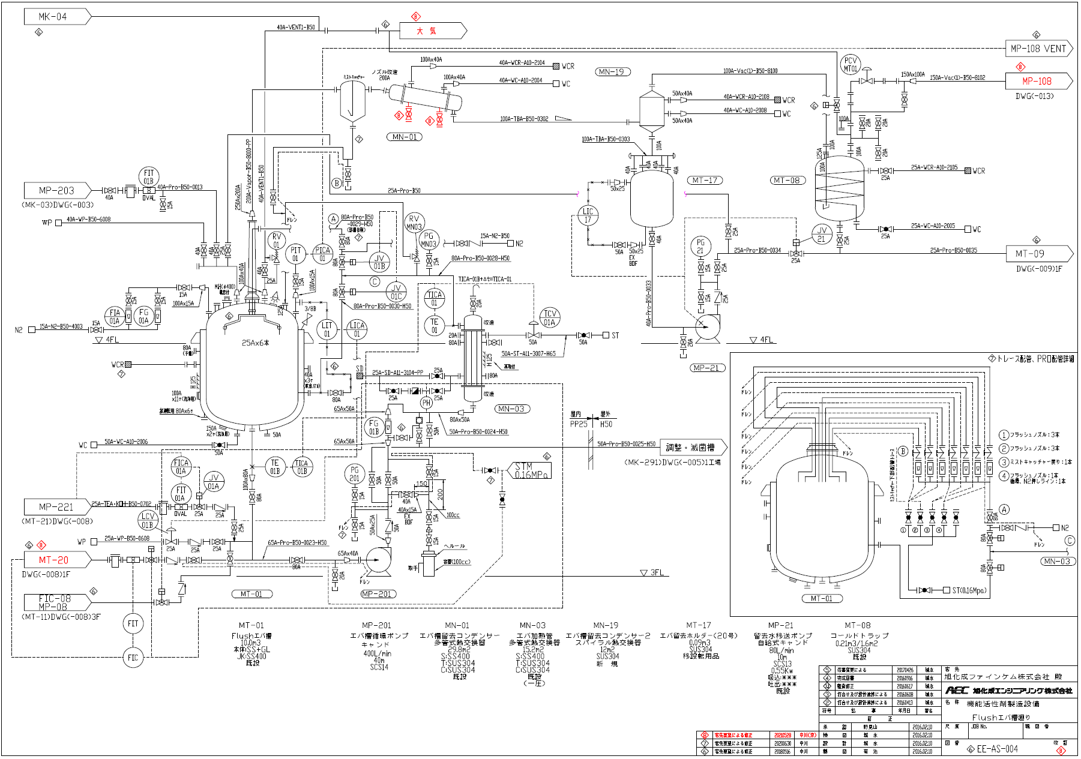
24%NaOH準備 | 塩化 | 希釈 | 留去 |  |  |  |  |  |  | pH調整前確認 |  | pH調整
24%NaOH | 24%NaOH | 精製水 | 減圧濃縮 |  |  | 留去 |  | 最終確認 |  | pH調整前 |  | 24%NaOH | pH調整後
Lot | 仕込み量 | 仕込み量 | 到達減圧度 | 缶内温 | 加熱管出口 | 留去時間 | 留去量 | 残TBA | 終点Bx | 終点pH | pH測定温度 | 仕込み量 | pH(25℃) | pH測定温度
- | L | L | kPa | ℃ | ℃ | Hr | L | ppm | % | (品管pH計) | ℃ | L | (品管pH計) | ℃
 | (参)1081 | (参)1000 | 25 | ≦65 | (参)75～78 | (参)25 | (参)7000 | ≦20 | (参)28～30 | (参)** | 24～26 | (参)70 | 6.70～6.86
20230212 | 1021 | 1004 | 25.0 | 63.6 | 78.6 | 14:15:00 | 7500 | 8.4 | 29.1 | 5.97 | 25.0 | 179 | 6.71 | 25.0
平均 | 1197 | 1006 | 25.0 | 63.6 | 78.7 | 15:47:23 | 8419 | 6.6 | 29.0 | 6.56 | 25.0 | 29 | 6.74 | 25.0
σ | 54 | 27 | 0.0 | 0.4 | 0.4 | 1:45:07 | 664 | 2.2 | 0.1 | 0.18 | 0.0 | 35 | 0.03 | 0.0
+2σ | 1305 | 1060 | 25.0 | 64.4 | 79.5 | 19:17:36 | 9747 | 10.9 | 29.1 | 6.91 | 25.0 | 100 | 6.80 | 25.0
-2σ | 1089 | 952 | 25.0 | 62.9 | 77.9 | 12:17:10 | 7090 | 2.3 | 28.8 | 6.21 | 25.0 | -41 | 6.68 | 25.0
+3σ | 1359 | 1086 | 25.0 | 64.8 | 79.9 | 21:02:43 | 10411 | 13.1 | 29.2 | 7.09 | 25.0 | 135 | 6.82 | 25.0
-3σ | 1034 | 925 | 25.0 | 62.5 | 77.5 | 10:32:03 | 6426 | 0.1 | 28.8 | 6.04 | 25.0 | -76 | 6.65 | 25.0
最大値 | 1311 | 1181 | 25.0 | 63.8 | 79.0 | 21:45:00 | 11000 | 9.7 | 29.1 | 6.83 | 25.0 | 179 | 6.81 | 25.0
最小値 | 1001 | 998 | 25.0 | 61.1 | 76.1 | 13:40:00 | 7500 | 1.1 | 28.8 | 5.97 | 25.0 | 0 | 6.70 | 25.0

アルカリ投入ライン
攪拌が無いため、所定時間循環を行い混ぜる。

A30124フィルター詰まり反応確認OH仕込量増減について
活性剤メンバーの皆さま / 大浦 お疲れさまです。 表題の件につきまして、 ACDS-L A30124において ・塩化時 24%NaOH仕込量 低下(参考値・-2σ外れ) ・留去終点pH 低下(参考値・-2σ外れ) ・留去pH調整時 24%NaOH仕込量 増加(参考値・+2σ外れ) が発生しております。(詳細：添付資料) 留去中のpHが低いことで遊離脂肪酸増加が懸念されます。 今回、24%NaOHの仕込量の増減が起こった原因を調査するため 気がかり等がないか確認していただけないでしょうか？ (例)インラインpHと卓上pH計のずれ、循環が問題なくできていたか・・・など 確認の結果をメールか電話にてご報告ください。
【塩化】24%NaOH仕込量(L)
 | 仕込量 | 平均 | +2σ | -2σ | 参考値
A20051 | 1200 | 1202.6666667 | 1298.1345652 | 1107.1987681 | 1081
A20052 | 1236 | 1202.6666667 | 1298.1345652 | 1107.1987681 | 1081
A20154 | 1285 | 1202.6666667 | 1298.1345652 | 1107.1987681 | 1081
A20155 | 1311 | 1202.6666667 | 1298.1345652 | 1107.1987681 | 1081
A20061 | 1233 | 1202.6666667 | 1298.1345652 | 1107.1987681 | 1081
A20062 | 1222 | 1202.6666667 | 1298.1345652 | 1107.1987681 | 1081
A20063 | 1130 | 1202.6666667 | 1298.1345652 | 1107.1987681 | 1081
A20064 | 1232 | 1202.6666667 | 1298.1345652 | 1107.1987681 | 1081
A20065 | 1222 | 1202.6666667 | 1298.1345652 | 1107.1987681 | 1081
A20066 | 1230 | 1202.6666667 | 1298.1345652 | 1107.1987681 | 1081
A20067 | 1183 | 1202.6666667 | 1298.1345652 | 1107.1987681 | 1081
A20068 | 1231 | 1202.6666667 | 1298.1345652 | 1107.1987681 | 1081
A20069 | 1186 | 1202.6666667 | 1298.1345652 | 1107.1987681 | 1081
A20160 | 1170 | 1202.6666667 | 1298.1345652 | 1107.1987681 | 1081
A20161 | 1202 | 1202.6666667 | 1298.1345652 | 1107.1987681 | 1081
A20074 | 1191 | 1202.6666667 | 1298.1345652 | 1107.1987681 | 1081
A20075 | 1220 | 1202.6666667 | 1298.1345652 | 1107.1987681 | 1081
A20076 | 1202 | 1202.6666667 | 1298.1345652 | 1107.1987681 | 1081
A20077 | 1191 | 1202.6666667 | 1298.1345652 | 1107.1987681 | 1081
A20078 | 1208 | 1202.6666667 | 1298.1345652 | 1107.1987681 | 1081
A20079 | 1193 | 1202.6666667 | 1298.1345652 | 1107.1987681 | 1081
A20170 | 1220 | 1202.6666667 | 1298.1345652 | 1107.1987681 | 1081
A20171 | 1214 | 1202.6666667 | 1298.1345652 | 1107.1987681 | 1081
A20083 | 1244 | 1202.6666667 | 1298.1345652 | 1107.1987681 | 1081
A20084 | 1250 | 1202.6666667 | 1298.1345652 | 1107.1987681 | 1081
A20085 | 1234 | 1202.6666667 | 1298.1345652 | 1107.1987681 | 1081
A20086 | 1231 | 1202.6666667 | 1298.1345652 | 1107.1987681 | 1081
A20087 | 1216 | 1202.6666667 | 1298.1345652 | 1107.1987681 | 1081
A20088 | 1175 | 1202.6666667 | 1298.1345652 | 1107.1987681 | 1081
A20089 | 1240 | 1202.6666667 | 1298.1345652 | 1107.1987681 | 1081
A21001 | 1200 | 1202.6666667 | 1298.1345652 | 1107.1987681 | 1081
A21002 | 1121 | 1202.6666667 | 1298.1345652 | 1107.1987681 | 1081
A21003 | 1217 | 1202.6666667 | 1298.1345652 | 1107.1987681 | 1081
A30011 | 1170 | 1202.6666667 | 1298.1345652 | 1107.1987681 | 1081
A30012 | 1145 | 1202.6666667 | 1298.1345652 | 1107.1987681 | 1081
A30013 | 1173 | 1202.6666667 | 1298.1345652 | 1107.1987681 | 1081
A30014 | 1213 | 1202.6666667 | 1298.1345652 | 1107.1987681 | 1081
A30123 | 1142 | 1202.6666667 | 1298.1345652 | 1107.1987681 | 1081
A30124 | 1021 | 1202.6666667 | 1298.1345652 | 1107.1987681 | 1081
【留去終点】pH
 | pH | 平均 | +2σ | -2σ | 参考値 | 参考値
A20051 | 6.598 | 6.5656666667 | 6.908455331 | 6.2228780024 | 6.4 | 6.6
A20052 | 6.56 | 6.5656666667 | 6.908455331 | 6.2228780024 | 6.4 | 6.6
A20154 | 6.539 | 6.5656666667 | 6.908455331 | 6.2228780024 | 6.4 | 6.6
A20155 | 6.68 | 6.5656666667 | 6.908455331 | 6.2228780024 | 6.4 | 6.6
A20061 | 6.541 | 6.5656666667 | 6.908455331 | 6.2228780024 | 6.4 | 6.6
A20062 | 6.6 | 6.5656666667 | 6.908455331 | 6.2228780024 | 6.4 | 6.6
A20063 | 6.36 | 6.5656666667 | 6.908455331 | 6.2228780024 | 6.4 | 6.6
A20064 | 6.753 | 6.5656666667 | 6.908455331 | 6.2228780024 | 6.4 | 6.6
A20065 | 6.66 | 6.5656666667 | 6.908455331 | 6.2228780024 | 6.4 | 6.6
A20066 | 6.66 | 6.5656666667 | 6.908455331 | 6.2228780024 | 6.4 | 6.6
A20067 | 6.657 | 6.5656666667 | 6.908455331 | 6.2228780024 | 6.4 | 6.6
A20068 | 6.62 | 6.5656666667 | 6.908455331 | 6.2228780024 | 6.4 | 6.6
A20069 | 6.62 | 6.5656666667 | 6.908455331 | 6.2228780024 | 6.4 | 6.6
A20160 | 6.62 | 6.5656666667 | 6.908455331 | 6.2228780024 | 6.4 | 6.6
A20161 | 6.62 | 6.5656666667 | 6.908455331 | 6.2228780024 | 6.4 | 6.6
A20074 | 6.66 | 6.5656666667 | 6.908455331 | 6.2228780024 | 6.4 | 6.6
A20075 | 6.64 | 6.5656666667 | 6.908455331 | 6.2228780024 | 6.4 | 6.6
A20076 | 6.725 | 6.5656666667 | 6.908455331 | 6.2228780024 | 6.4 | 6.6
A20077 | 6.549 | 6.5656666667 | 6.908455331 | 6.2228780024 | 6.4 | 6.6
A20078 | 6.67 | 6.5656666667 | 6.908455331 | 6.2228780024 | 6.4 | 6.6
A20079 | 6.654 | 6.5656666667 | 6.908455331 | 6.2228780024 | 6.4 | 6.6
A20170 | 6.697 | 6.5656666667 | 6.908455331 | 6.2228780024 | 6.4 | 6.6
A20171 | 6.67 | 6.5656666667 | 6.908455331 | 6.2228780024 | 6.4 | 6.6
A20083 | 6.73 | 6.5656666667 | 6.908455331 | 6.2228780024 | 6.4 | 6.6
A20084 | 6.19 | 6.5656666667 | 6.908455331 | 6.2228780024 | 6.4 | 6.6
A20085 | 6.75 | 6.5656666667 | 6.908455331 | 6.2228780024 | 6.4 | 6.6
A20086 | 6.082 | 6.5656666667 | 6.908455331 | 6.2228780024 | 6.4 | 6.6
A20087 | 6.64 | 6.5656666667 | 6.908455331 | 6.2228780024 | 6.4 | 6.6
A20088 | 6.55 | 6.5656666667 | 6.908455331 | 6.2228780024 | 6.4 | 6.6
A20089 | 6.63 | 6.5656666667 | 6.908455331 | 6.2228780024 | 6.4 | 6.6
A21001 | 6.66 | 6.5656666667 | 6.908455331 | 6.2228780024 | 6.4 | 6.6
A21002 | 6.46 | 6.5656666667 | 6.908455331 | 6.2228780024 | 6.4 | 6.6
A21003 | 6.76 | 6.5656666667 | 6.908455331 | 6.2228780024 | 6.4 | 6.6
A30011 | 6.446 | 6.5656666667 | 6.908455331 | 6.2228780024 | 6.4 | 6.6
A30012 | 6.491 | 6.5656666667 | 6.908455331 | 6.2228780024 | 6.4 | 6.6
A30013 | 6.52 | 6.5656666667 | 6.908455331 | 6.2228780024 | 6.4 | 6.6
A30014 | 6.43 | 6.5656666667 | 6.908455331 | 6.2228780024 | 6.4 | 6.6
A30123 | 6.399 | 6.5656666667 | 6.908455331 | 6.2228780024 | 6.4 | 6.6
A30124 | 5.97 | 6.5656666667 | 6.908455331 | 6.2228780024 | 6.4 | 6.6
【留去後】24%NaOH仕込量(L)
 | NaOH仕込量 | 平均 | +2σ | -2σ | 参考値
A20051 | 55 | 27.435897436 | 95.613335424 | -40.741540552 | 70
A20052 | 46 | 27.435897436 | 95.613335424 | -40.741540552 | 70
A20154 | 58 | 27.435897436 | 95.613335424 | -40.741540552 | 70
A20155 | 5 | 27.435897436 | 95.613335424 | -40.741540552 | 70
A20061 | 17 | 27.435897436 | 95.613335424 | -40.741540552 | 70
A20062 | 13 | 27.435897436 | 95.613335424 | -40.741540552 | 70
A20063 | 104 | 27.435897436 | 95.613335424 | -40.741540552 | 70
A20064 | 0 | 27.435897436 | 95.613335424 | -40.741540552 | 70
A20065 | 20 | 27.435897436 | 95.613335424 | -40.741540552 | 70
A20066 | 10 | 27.435897436 | 95.613335424 | -40.741540552 | 70
A20067 | 9 | 27.435897436 | 95.613335424 | -40.741540552 | 70
A20068 | 12 | 27.435897436 | 95.613335424 | -40.741540552 | 70
A20069 | 14 | 27.435897436 | 95.613335424 | -40.741540552 | 70
A20160 | 14 | 27.435897436 | 95.613335424 | -40.741540552 | 70
A20161 | 22 | 27.435897436 | 95.613335424 | -40.741540552 | 70
A20074 | 12 | 27.435897436 | 95.613335424 | -40.741540552 | 70
A20075 | 16 | 27.435897436 | 95.613335424 | -40.741540552 | 70
A20076 | 0 | 27.435897436 | 95.613335424 | -40.741540552 | 70
A20077 | 38 | 27.435897436 | 95.613335424 | -40.741540552 | 70
A20078 | 9 | 27.435897436 | 95.613335424 | -40.741540552 | 70
A20079 | 15 | 27.435897436 | 95.613335424 | -40.741540552 | 70
A20170 | 1 | 27.435897436 | 95.613335424 | -40.741540552 | 70
A20171 | 9 | 27.435897436 | 95.613335424 | -40.741540552 | 70
A20083 | 0 | 27.435897436 | 95.613335424 | -40.741540552 | 70
A20084 | 6 | 27.435897436 | 95.613335424 | -40.741540552 | 70
A20085 | 0 | 27.435897436 | 95.613335424 | -40.741540552 | 70
A20086 | 6 | 27.435897436 | 95.613335424 | -40.741540552 | 70
A20087 | 7 | 27.435897436 | 95.613335424 | -40.741540552 | 70
A20088 | 40 | 27.435897436 | 95.613335424 | -40.741540552 | 70
A20089 | 18 | 27.435897436 | 95.613335424 | -40.741540552 | 70
A21001 | 17 | 27.435897436 | 95.613335424 | -40.741540552 | 70
A21002 | 81 | 27.435897436 | 95.613335424 | -40.741540552 | 70
A21003 | 0 | 27.435897436 | 95.613335424 | -40.741540552 | 70
A30011 | 41 | 27.435897436 | 95.613335424 | -40.741540552 | 70
A30012 | 32 | 27.435897436 | 95.613335424 | -40.741540552 | 70
A30013 | 57 | 27.435897436 | 95.613335424 | -40.741540552 | 70
A30014 | 30 | 27.435897436 | 95.613335424 | -40.741540552 | 70
A30123 | 57 | 27.435897436 | 95.613335424 | -40.741540552 | 70
A30124 | 179 | 27.435897436 | 95.613335424 | -40.741540552 | 70

 | 仕込量 | 1021 | L | pH | 5.97 | 仕込量 | 179 | L
 | 参考値 | 1081 | L | 参考値 | 6.4~6.6 | 参考値 | 70 | L
 | 平均 | 1202 | L | 平均 | 6.57 | 平均 | 27 | L
 | -2σ | 1107 | L | -2σ | 6.23 | +2σ | 96 | L

